Veiledning
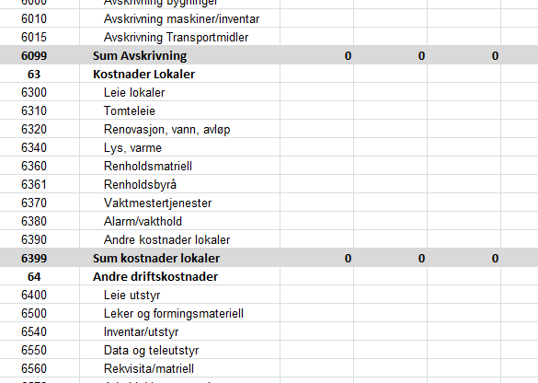
Veiledning til bruk av budsjettmalen

I malen er det 4 arkfaner i tillegg til veiledningen.

Start med å legge inn data i fanen inntekter, deretter årslønn 2019 ansatte og avslutt med å legge inn tall i periodisert budsjett.

I arkene er det en del felter som er farget grå. I disse feltene ligger det formler som gjøre beregninger i budsjettet.
Feltene er låst og det går med andre ord ikka an å skrive i disse.

Fyll inn opplysninger om antall barn, tilskuddsatser for 2020 og sats for foreldrebetaling i de orange feltene.
Ved utfylling av antall barn tar man utgangspunkt i siste gjelde telling som er innrapportert til kommunen.

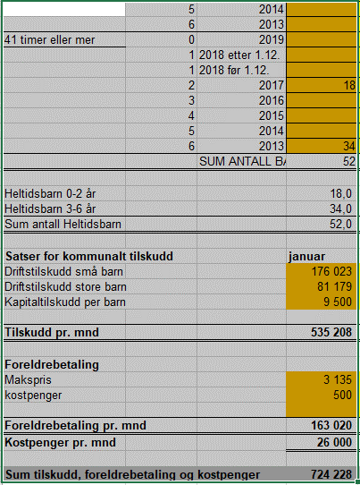

Når dette er lagt inn vil de rette felter i periodiset budsjett fylles ut. Se eksempel.

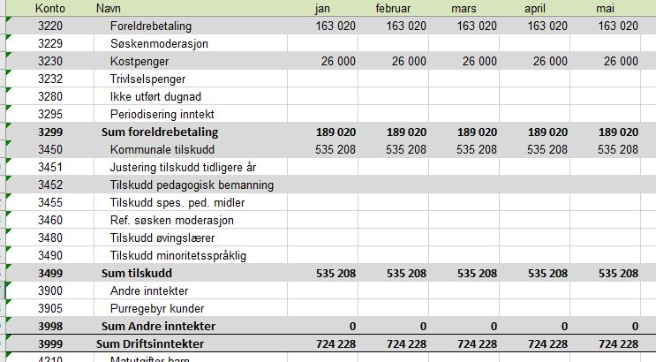

Kontroller om opplysningene i denne arkfanen

Beregningene her legger seg over i lønnsbudsjettet og videre til periodisert budsjett. Se eksempel nedenfor. Vær oppmerksom på at sats for arbeidsgiveravgift
og pensjon må legges inn i regnearket.

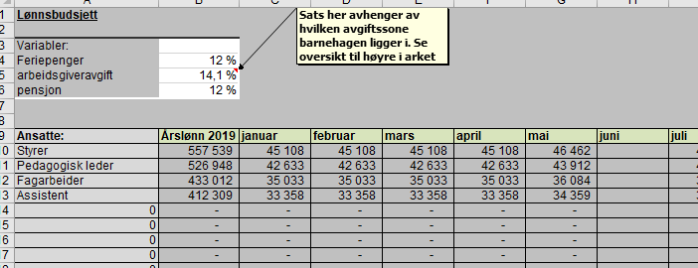
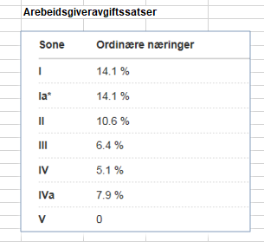

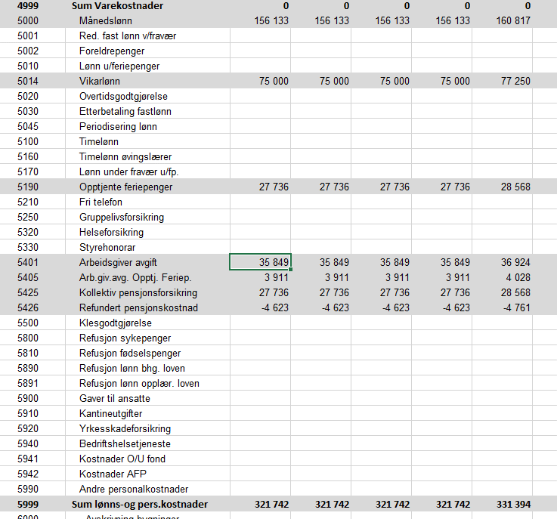

 | I periodisert budsjett til arbeidsgiveravgifts - og feriepengeberegningen også ta hensyn til andre lønnsarter der dette skal beregnes. Som eksempel kan nevnes sykepenger og koll.pensjon som er avg. Pliktige arter.

Det som gjenstår nå er å begynne å legge inn budsjetterte tall i øvrige inntekts og kostnadsposter. Det vil da si alle felter som er hvit
i periodisert budsjett.

Årslønn 2020 Ansatte
Lønnsøkning | 3.29 | % |  | NB! I alle felter som er grå ligger det formler. Feltene eller cellene er låst slik at det ikke kan skrives i disse.

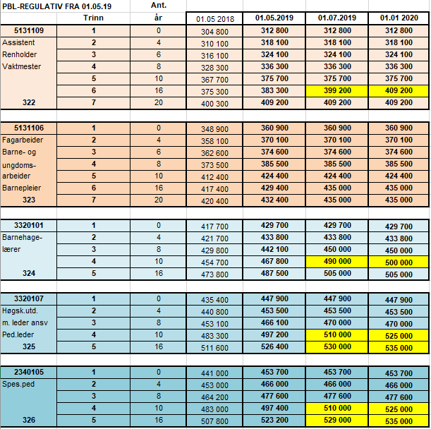

Ansatte: | 2019 |  | Ansatt | Ansattnavn | Stilling | Årslønn | Tillegg pr år | Studietillegg | Total årslønn | Stillings-% | Sum
Balsvik Lene | 611,428 |  | 1000 | Balsvik Lene | Styrer o/ 9 ansatte | 581,428.00 | 30000 | 0.00 | 611,428 | 100.00 | 611,428
Nordgård Mai-Linn | 525,000 |  | 1001 | Nordgård Mai-Linn | Pedagogisk leder | 525,000.00 | 0 | 0.00 | 525,000 | 100.00 | 525,000
Syvertsen Ada Mari | 525,000 |  | 1002 | Syvertsen Ada Mari | Pedagogisk leder | 525,000.00 | 0 | 0.00 | 525,000 | 100.00 | 525,000
Worum Marita | 267,500 |  | 1003 | Worum Marita | Pedagogisk leder | 535,000.00 | 0 | 0.00 | 535,000 | 50.00 | 267,500
Flatla Ida Mari | 453,500 |  | 1004 | Flatla Ida Mari | Pedagogisk leder | 453,500.00 | 0 | 0.00 | 453,500 | 100.00 | 453,500
Karlsen Reidun | 505,000 |  | 1010 | Karlsen Reidun | Førskole/barnehagelærer | 505,000.00 | 0 | 0.00 | 505,000 | 100.00 | 505,000
Sandness Kirste | 530,000 |  | 1028 | Sandness Kirste | Pedagogisk leder | 530,000.00 | 0 | 0.00 | 530,000 | 100.00 | 530,000
Gønges Kristin | 435,200 |  | 1011 | Gønges Kristin | Fagarbeidere/barnepleier | 435,000.00 | 200 | 0.00 | 435,200 | 100.00 | 435,200
Davidsen Jill Høgsve | 375,700 |  | 1005 | Davidsen Jill Høgsve | Assistent | 375,700.00 | 0 | 0.00 | 375,700 | 100.00 | 375,700
Worum Anne Lene | 409,200 |  | 1006 | Worum Anne Lene | Assistent | 409,200.00 | 0 | 0.00 | 409,200 | 100.00 | 409,200
Bednarzyk Tor-Even | 336,300 |  | 1008 | Bednarzyk Tor-Even | Assistent | 336,300.00 | 0 | 0.00 | 336,300 | 100.00 | 336,300
Olsen Silje Mari | 324,100 |  | 1009 | Olsen Silje Mari | Assistent | 324,100.00 | 0 | 0.00 | 324,100 | 100.00 | 324,100
0 | 0 |  |  |  |  |  |  |  | - |  | -
0 | 0 |  |  |  |  |  |  |  | - |  | -
0 | 0 |  |  |  |  |  |  |  | - |  | -
0 | 0 |  |  |  |  |  |  |  | - |  | -
0 | 0 |  |  |  |  |  |  |  | - |  | -
0 | 0 |  |  |  |  |  |  |  | - |  | -
0 | 0 |  |  |  |  |  |  |  | - |  | -
0 | 0 |  |  |  |  |  |  |  | - |  | -
0 | 0 |  |  |  |  |  |  |  | - |  | -
0 | 0 |  |  |  |  |  |  |  | - |  | -
0 | 0 |  |  |  |  |  |  |  | - |  | -
0 | 0 |  |  |  |  |  |  |  | - |  | -
0 | 0 |  |  |  |  |  |  |  | - |  | -
0 | 0 |  |  |  |  |  |  |  | - |  | -
0 | 0 |  |  |  |  |  |  |  | - |  | -
0 | 0 |  |  |  |  |  |  |  | - |  | -
0 | 0 |  |  |  |  |  |  |  | - |  | -
0 | 0 |  |  |  |  |  |  |  | - |  | -
0 | 0 |  |  |  |  |  |  |  | - |  | -
0 | 0 |  |  |  |  |  |  |  | - |  | -
0 | 0 |  |  |  |  |  |  |  | - |  | -
0 | 0 |  |  |  |  |  |  |  | - |  | -
Vikar: |  |  | Ansatt | Ansattnavn | Stilling | Årslønn | Tillegg pr år | Studietillegg | Total årslønn | Stillings-% | Sum
0 | 0 |  |  |  |  |  |  |  | - |  | -
Vikar 1 | 457,000 |  |  | Vikar 1 |  |  |  |  | - |  | -
Vikar 2 | 0 |  |  | Vikar 2 |  |  |  |  | - |  | -
Vikar v/fødselspermisjon | 0 |  |  | Vikar v/fødselspermisjon |  |  |  |  | - |  | -
0 | 0 |  |  |  |  |  |  |  | - |  | -
0 | 0 |  |  |  |  |  |  |  | - |  | -
0 | 0 |  |  |  |  |  |  |  | - |  | -
0 | 0 |  |  |  |  |  |  |  | - |  | -

Lønnsbudsjett 2020
Lønnsbudsjett
 |  |  |  |  | Har du ansatt/ansatte som ikke jobber alle måneder i året, legges vedkommende inn i arket Årslønn 2020 Ansatt med årslønn og stillingsprosent slik som øvrige ansatte. I dette arket slettes lønnen i gjeldende måned den ansatte ikke jobber.
Variabler:
Feriepenger | 12% |  |  |  |  |  |  |  |  |  |  |  |  |  | Arebeidsgiveravgiftssatser
arbeidsgiveravgift | 0.0 %
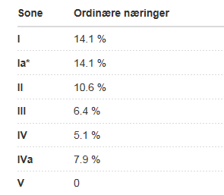
pensjon | 12%

Ansatte: | Årslønn 2019 | januar | februar | mars | april | mai | juni | juli | august | september | oktober | november | desember | sum
Balsvik Lene | 631,544 | 50,952 | 50,952 | 50,952 | 50,952 | 52,629 |  | 52,629 | 52,629 | 52,629 | 52,629 | 52,629 | 52,629 | 572,210
Nordgård Mai-Linn | 542,273 | 43,750 | 43,750 | 43,750 | 43,750 | 45,189 |  | 45,189 | 45,189 | 45,189 | 45,189 | 45,189 | 45,189 | 491,326
Syvertsen Ada Mari | 542,273 | 43,750 | Ada i svangerskapspermisjon |  |  |  |  |  |  |  |  | Ferie | 45,189 | 88,939
Worum Marita | 276,301 | 22,292 | 22,292 | 22,292 | 22,292 | 23,025 |  | 23,025 | 23,025 | 23,025 | 23,025 | 23,025 | 23,025 | 250,342
Flatla Ida Mari | 468,420 | 37,792 | 37,792 | 37,792 | 37,792 | 39,035 |  | 39,035 |  |  |  |  |  | 229,237
Karlsen Reidun | 521,615 | 42,083 | 42,083 | 42,083 | 42,083 | 43,468 |  | 43,468 | 43,468 | 43,468 | 43,468 | 43,468 | 43,468 | 472,608
Sandness Kirste | 547,437 | 44,167 | 44,167 | 44,167 | 44,167 | 45,620 |  | 45,620 | 45,620 | 45,620 | 45,620 | 45,620 | 45,620 | 496,005
Gønges Kristin | 449,518 | 36,267 | 36,267 | 36,267 | 36,267 | 37,460 |  | 37,460 | 37,460 | 37,460 | 37,460 | 37,460 | 37,460 | 407,286
Davidsen Jill Høgsve | 388,061 | 31,308 | 31,308 | 31,308 | 31,308 | 32,338 |  | 32,338 | 32,338 | 32,338 | 32,338 | 32,338 | 32,338 | 351,602
Worum Anne Lene | 422,663 | 34,100 | 34,100 | 34,100 | 34,100 | 35,222 |  | 35,222 | 35,222 | 35,222 | 35,222 | 35,222 | 35,222 | 382,953
Bednarzyk Tor-Even | 347,364 | 28,025 | 28,025 | 28,025 | 28,025 | 28,947 |  | 28,947 | 28,947 | 28,947 | 28,947 | 28,947 | 28,947 | 314,729
Olsen Silje Mari | 334,763 | 27,008 | 27,008 | 27,008 | 27,008 | 27,897 |  | 27,897 | 27,897 | 27,897 | 27,897 | 27,897 | 27,897 | 303,312
0 | - | - | - | - | - | - |  | - | - | - | - | - | - | -
0 | - | - | - | - | - | - |  | - | - | - | - | - | - | -
0 | - | - | - | - | - | - |  | - | - | - | - | - | - | -
0 | - | - | - | - | - | - |  | - | - | - | - | - | - | -
0 | - | - | - | - | - | - |  | - | - | - | - | - | - | -
0 | - | - | - | - | - | - |  | - | - | - | - | - | - | -
0 | - | - | - | - | - | - |  | - | - | - | - | - | - | -
0 | - | - | - | - | - | - |  | - | - | - | - | - | - | -
0 | - | - | - | - | - | - |  | - | - | - | - | - | - | -
0 | - | - | - | - | - | - |  | - | - | - | - | - | - | -
0 | - | - | - | - | - | - |  | - | - | - | - | - | - | -
0 | - | - | - | - | - | - |  | - | - | - | - | - | - | -
0 | - | - | - | - | - | - |  | - | - | - | - | - | - | -
0 | - | - | - | - | - | - |  | - | - | - | - | - | - | -
0 | - | - | - | - | - | - |  | - | - | - | - | - | - | -
0 | - | - | - | - | - | - |  | - | - | - | - | - | - | -
0 | - | - | - | - | - | - |  | - | - | - | - | - | - | -
0 | - | - | - | - | - | - |  | - | - | - | - | - | - | -
0 | - | - | - | - | - | - |  | - | - | - | - | - | - | -
0 | - | - | - | - | - | - |  | - | - | - | - | - | - | -
0 | - | - | - | - | - | - |  | - | - | - | - | - | - | -
0 | - | - | - | - | - | - |  | - | - | - | - | - | - | -
0 | - | - | - | - | - | - |  | - | - | - | - | - | - | -
Vikar 1 | 472,035 | 38,083 | 38,083 | 38,083 | 38,083 | 39,336 |  | 39,336 | 39,336 | 39,336 | 39,336 | 39,336 | 39,336 | 427,687
Vikar 2 | - | - | - | - | - | - |  | - | - | - | - | - | - | -
Vikar v/fødselspermisjon | - | - | - | - | - | - |  | - | - | - | - | - | - | -
0 | - | - | - | - | - | - |  | - | - | - | - | - | - | -
0 | - | - | - | - | - | - |  | - | - | - | - | - | - | -
0 | - | - | - | - | - | - |  | - | - | - | - | - | - | -
0 | - | - | - | - | - | - |  | - | - | - | - | - | - | -
0 | - | - | - | - | - | - |  | - | - | - | - | - | - | -
0 | - | - | - | - | - | - |  | - | - | - | - | - | - | -
sum månedslønn ansatt: | 5,472,230 | 441,494 | 397,744 | 397,744 | 397,744 | 410,830 | - | 410,830 | 371,795 | 371,795 | 371,795 | 371,795 | 416,984 | 4,360,549
SUM Lønnskostnader inkl aga, fp og pensjon | 7,370,889 | 594,676 | 540,426 | 540,426 | 540,426 | 558,206 |  | 558,206 | 509,802 | 509,802 | 509,802 | 509,802 | 565,837 | 5,937,413

